Requerimientos funcionales
Jasman Automotriz SA de CV |  |  |  |  |  | Jasman Automotriz SA de CV |  |  |  |  |  |  |  |  | Jasman Automotriz SA de CV

 |  | Bloqueo de creación de cotizaciones en CERO |  |  |  |  |  | Bloqueo de creación de cotizaciones en CERO |  |  |  |  |  | Bloqueo de creación de cotizaciones en CERO |  | (IEEE830)
 |  |  |  |  | (IEEE830) |  |  |  |  |  | (IEEE830) |  | Fecha: | 25/11/2024 |  | Folio: | 725
Fecha: | 25/11/2024 |  | Folio: | 725 |  | Fecha: | 25/11/2024 |  |  | Folio: | 725 |  |  | Información de apoyo
 |  |  |  |  |  |  |  |  |  |  |  |  |  | Imagen unicamente ilustrativa no describe ningún proceso en especifico
Solicita: | Juan Manuel Yescas Estrada |  |  |  |  | Solicita: | Juan Manuel Yescas Estrada
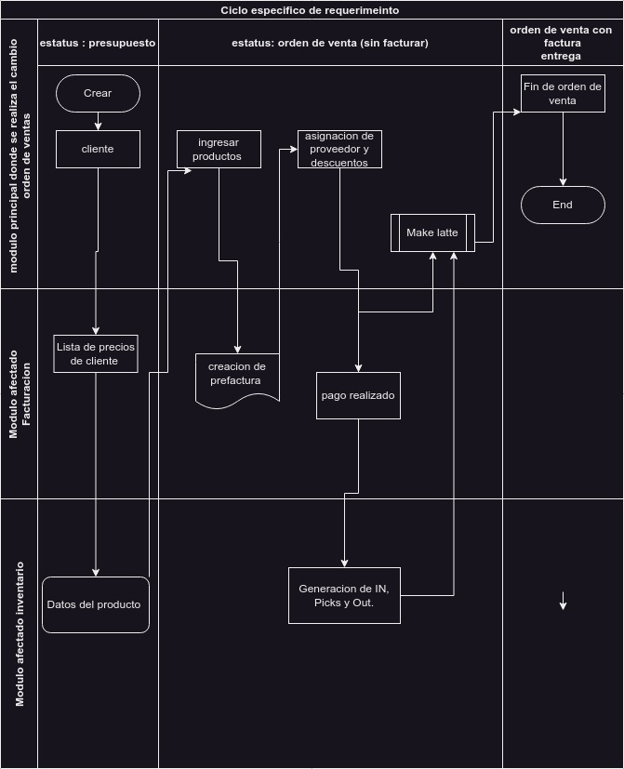
Incidencia o motivo de mejora: |  |  |  |  |  | casos de uso a validar | Función | Condición | Proceso a realizar | Comportamiento esperado | Resultado obtenido | Estatus de la prueba

Validación de requerimiento (evaluado por sistemas)

Perspectiva del producto |  |  | Funciones del producto

Características de los usuarios |  |  | Restricciones
 |  |  | .

 |  |  |  |  |  | Afectaciones a módulos externos

Suposiciones y dependencias |  |  | Requisitos futuros
 |  |  |  |  |  | Pruebas sugeridas para la validación

 |  |  |  |  |  | Comentarios /descubrimientos durante el analicis o validación

 |  |  |  |  |  |  | Firma del solicitante |  |  | Firma de validación de requerimiento |  |  |  | Formato valido para estándar IEE830

